EVD_OPL 10-01
Test Case ID | OPL 10-01
Test Case Summary | Tax Faktur Allocation

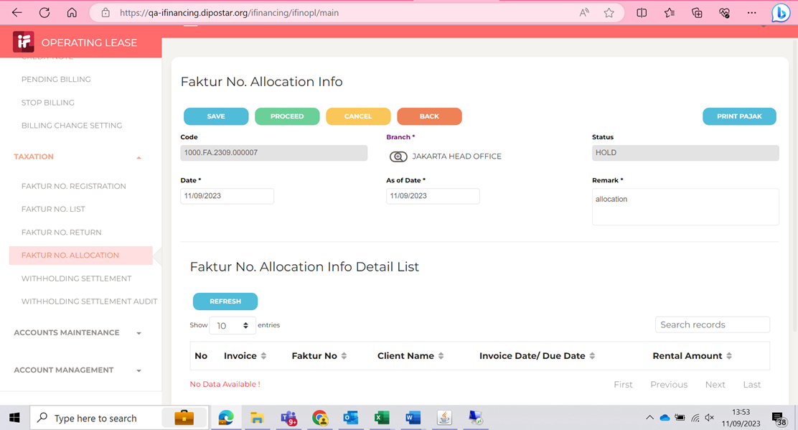
Step # | Test Evidence | Re-Test Evidence (if found Bug/Issue)
1

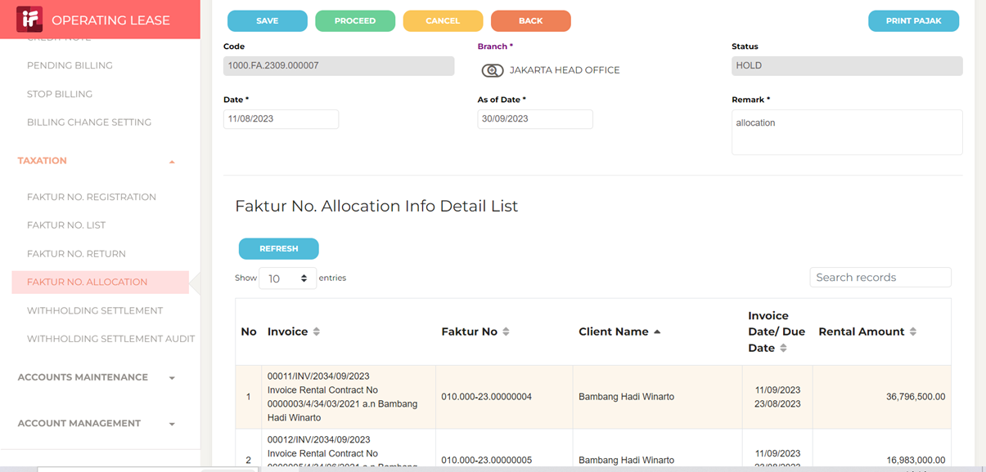
2

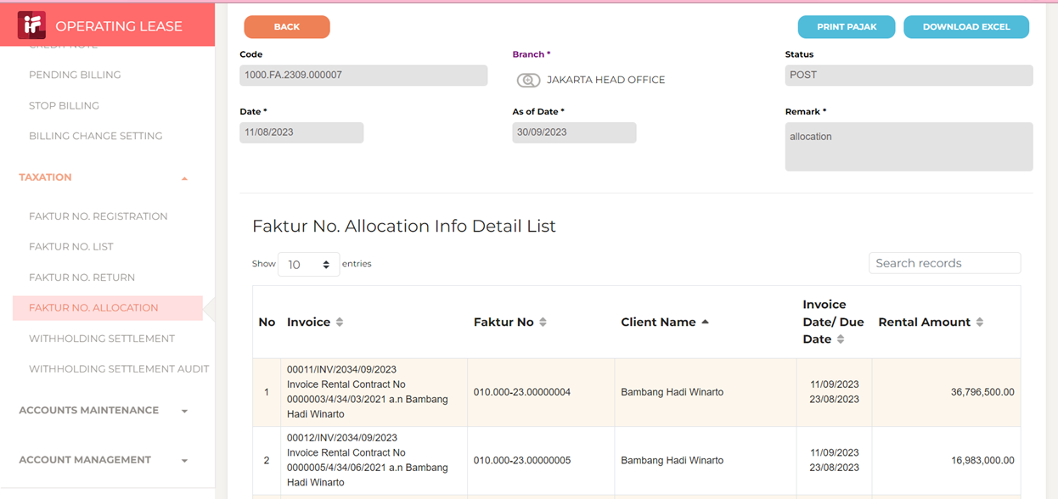
3

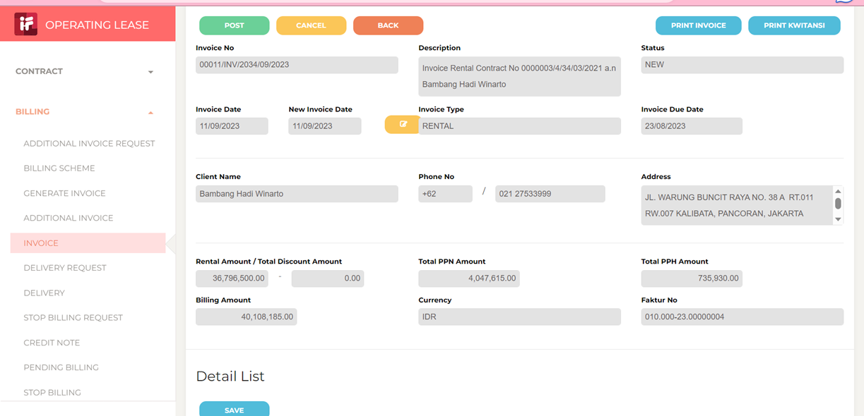
4

